Códigos
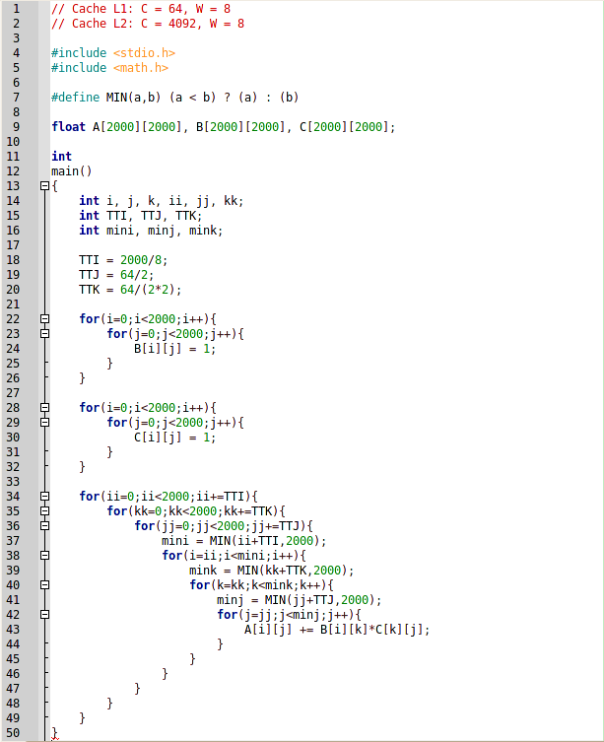

Código tiling

Prueba O0
Prueba nº 1: sin tiling

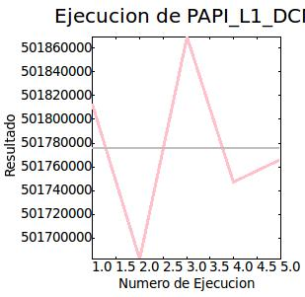
Modo de ejecución: | Normal | Contador | Resultado medio | Desviación | Tiempo | Tiempo Sys | N. Ejecuciones
Número de iteraciones: | 5 | PAPI_L1_DCM | 501,775,712 | 62,756.054688 | 291,18s | 0,64s | 5 | N. Ejecución | Resultado
 |  |  |  |  |  |  |  | 1 | 501812589
 |  |  |  |  |  |  |  | 2 | 501682781
 |  |  |  |  |  |  |  | 3 | 501869463
 |  |  |  |  |  |  |  | 4 | 501746995
 |  |  |  |  |  |  |  | 5 | 501766678

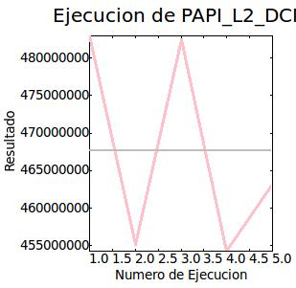
 |  | PAPI_L2_DCM | 467,617,536 | 12,727,504 | 291,34s | 0,54s | 5 | N. Ejecución | Resultado
 |  |  |  |  |  |  |  | 1 | 483002279
 |  |  |  |  |  |  |  | 2 | 455141234
 |  |  |  |  |  |  |  | 3 | 482462126
 |  |  |  |  |  |  |  | 4 | 454288388
 |  |  |  |  |  |  |  | 5 | 463193706

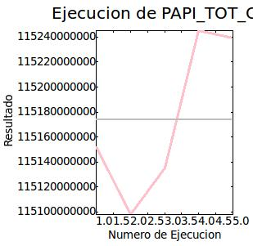
 |  | PAPI_TOT_CYC | 115,174,162,432 | 58,486,192 | 290,95s | 0,49s | 5 | N. Ejecución | Resultado
 |  |  |  |  |  |  |  | 1 | 115152405253
 |  |  |  |  |  |  |  | 2 | 115098035833
 |  |  |  |  |  |  |  | 3 | 115135519929
 |  |  |  |  |  |  |  | 4 | 115245461712
 |  |  |  |  |  |  |  | 5 | 115239413555

Prueba nº 2: con tiling

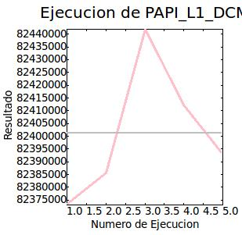
Modo de ejecución: | Normal | Contador | Resultado medio | Desviación | Tiempo | Tiempo Sys | N. Ejecuciones
Número de iteraciones: | 5 | PAPI_L1_DCM | 82,401,168 | 23,978.699219 | 312,38s | 0,63s | 5 | N. Ejecución | Resultado
 |  |  |  |  |  |  |  | 1 | 82373277
 |  |  |  |  |  |  |  | 2 | 82385490
 |  |  |  |  |  |  |  | 3 | 82441881
 |  |  |  |  |  |  |  | 4 | 82412322
 |  |  |  |  |  |  |  | 5 | 82392848

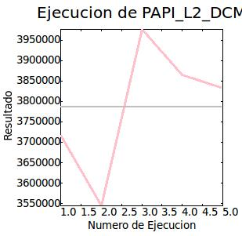
 |  | PAPI_L2_DCM | 3,786,920 | 146,683.515625 | 312,68s | 0,50s | 5 | N. Ejecución | Resultado
 |  |  |  |  |  |  |  | 1 | 3716669
 |  |  |  |  |  |  |  | 2 | 3544888
 |  |  |  |  |  |  |  | 3 | 3976769
 |  |  |  |  |  |  |  | 4 | 3864382
 |  |  |  |  |  |  |  | 5 | 3831893

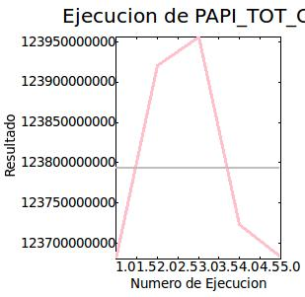
 |  | PAPI_TOT_CYC | 123,792,826,368 | 120,840,112 | 312,65s | 0,54s | 5 | N. Ejecución | Resultado
 |  |  |  |  |  |  |  | 1 | 123680484232
 |  |  |  |  |  |  |  | 2 | 123921174846
 |  |  |  |  |  |  |  | 3 | 123956812642
 |  |  |  |  |  |  |  | 4 | 123723225496
 |  |  |  |  |  |  |  | 5 | 123682455181

Pruebas O2
Prueba nº 1: sin tiling

Modo de ejecución: | Normal | Contador | Resultado medio | Desviación | Tiempo | Tiempo Sys | N. Ejecuciones
Número de iteraciones: | 5 | PAPI_L1_DCM | 501,236,384 | 5,371.671387 | 62,31s | 0,35s | 5 | N. Ejecución | Resultado
 |  |  |  |  |  |  |  | 1 | 501230221
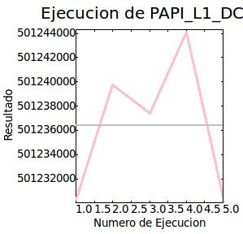
 |  |  |  |  |  |  |  | 2 | 501239771
 |  |  |  |  |  |  |  | 3 | 501237422
 |  |  |  |  |  |  |  | 4 | 501244086
 |  |  |  |  |  |  |  | 5 | 501230517

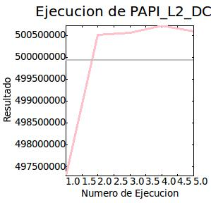
 |  | PAPI_L2_DCM | 499,930,432 | 1,322,081.625 | 61,78s | 0,37s | 5 | N. Ejecución | Resultado
 |  |  |  |  |  |  |  | 1 | 497289565
 |  |  |  |  |  |  |  | 2 | 500514517
 |  |  |  |  |  |  |  | 3 | 500554644
 |  |  |  |  |  |  |  | 4 | 500711845
 |  |  |  |  |  |  |  | 5 | 500581522

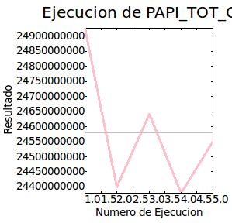
 |  | PAPI_TOT_CYC | 24,579,749,888 | 198,808,432 | 62,44s | 0,33s | 5 | N. Ejecución | Resultado
 |  |  |  |  |  |  |  | 1 | 24926013489
 |  |  |  |  |  |  |  | 2 | 24399128561
 |  |  |  |  |  |  |  | 3 | 24642551795
 |  |  |  |  |  |  |  | 4 | 24378739467
 |  |  |  |  |  |  |  | 5 | 24552324517

Prueba nº 2: con tiling

Modo de ejecución: | Normal | Contador | Resultado medio | Desviación | Tiempo | Tiempo Sys | N. Ejecuciones
Número de iteraciones: | 5 | PAPI_L1_DCM | 80,941,816 | 22,521.074219 | 67,36s | 0,39s | 5 | N. Ejecución | Resultado
 |  |  |  |  |  |  |  | 1 | 80914576
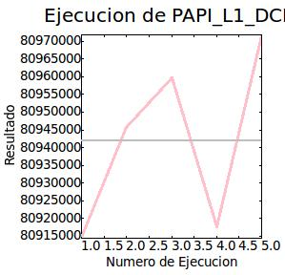
 |  |  |  |  |  |  |  | 2 | 80945555
 |  |  |  |  |  |  |  | 3 | 80959670
 |  |  |  |  |  |  |  | 4 | 80917763
 |  |  |  |  |  |  |  | 5 | 80971526

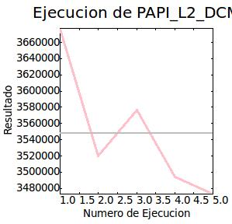
 |  | PAPI_L2_DCM | 3,548,245.25 | 73,094.8125 | 66,32s | 0,33s | 5 | N. Ejecución | Resultado
 |  |  |  |  |  |  |  | 1 | 3676747
 |  |  |  |  |  |  |  | 2 | 3520256
 |  |  |  |  |  |  |  | 3 | 3577105
 |  |  |  |  |  |  |  | 4 | 3493967
 |  |  |  |  |  |  |  | 5 | 3473151

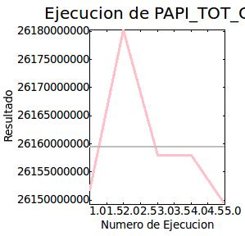
 |  | PAPI_TOT_CYC | 26,159,433,728 | 10,936,498 | 66,27s | 0,37s | 5 | N. Ejecución | Resultado
 |  |  |  |  |  |  |  | 1 | 26151770480
 |  |  |  |  |  |  |  | 2 | 26180193782
 |  |  |  |  |  |  |  | 3 | 26158018240
 |  |  |  |  |  |  |  | 4 | 26157966102
 |  |  |  |  |  |  |  | 5 | 26149227248

Conclusiones
Conclusiones obtenidas de las pruebas. Estas conclusiones se han obtenido a partir de los resultados individuales de cada comparativa. Finalmente se obtienen las conclusiones globales de las comparativas.

Comparativa cachés

 | Tipo de cache
 | L1 |  |  |  |  |  |  | L2
 | Iteraciones | Resultado medio | Desviación | Tiempo | Tiempo Sys | Resultado min. | Resultado max. | Iteraciones | Resultado medio | Desviación | Tiempo | Tiempo Sys | Resultado min. | Resultado max.
Prueba NTO0 | 5 | 501,775,712 | 62,756.054688 | 291,18s | 0,64s | 501,682,781 | 501,869,463 | 5 | 467,617,536 | 12,727,504 | 291,34s | 0,54s | 454,288,388 | 483,002,279
Prueba TO0 | 5 | 82,401,168 | 23,978.699219 | 312,38s | 0,63s | 82,373,277 | 82,441,881 | 5 | 3,786,920 | 146,683.52 | 312,68s | 0,50s | 3,544,888 | 3,976,769
Prueba NTO2 | 5 | 501,236,384 | 5,371.671387 | 62,31s | 0,35s | 501,230,221 | 501,244,086 | 5 | 499,930,432 | 1,322,082 | 61,78s | 0,37s | 497,289,565 | 500,711,845
Prueba TO2 | 5 | 80,941,816 | 22,521.074219 | 67,36s | 0,39s | 80,914,576 | 80,971,526 | 5 | 3,548,245 | 73,094.8125 | 66,32s | 0,33s | 3,473,151 | 3,676,747

Comparativa número ejecuciones

 | Número de ejecuciones
 | Iteraciones | Resultado medio | Desviación | Tiempo | Tiempo Sys | Resultado min. | Resultado max.
Prueba NTO0 | 5 | 115,174,162,432 | 58,486,192 | 290,95s | 0,49s | 115,098,035,833 | 115,245,461,712
Prueba TO0 | 5 | 123,792,826,368 | 120,840,112 | 312,65s | 0,54s | 123,680,484,232 | 123,956,812,642
Prueba NTO2 | 5 | 24,579,749,888 | 198,808,432 | 62,44s | 0,33s | 24,378,739,467 | 24,926,013,489
Prueba TO2 | 5 | 26,159,433,728 | 10,936,498 | 66,27s | 0,37s | 26,149,227,248 | 26,180,193,782

Conclusiones comparativa caché:
Sin y con optimización:
- El resultado medio de fallos de caché en L1 es mucho mayor cuando no se aplica tiling que cuando se aplica, siendo esto porque se ha optimizado el acceso a la caché. En el casó de la cahcé L2 ocurre exáctamente lo mismo pero con una diferencia aún mayor. El resultado es muy bueno ya que se aprobecha al máximo la localidad de las cachés de ambos niveles.
- Los tiempo son menores para ambas cachés cuando no se aplica tiling, esto es algo raro, en principio , ya que tiling debería de reducir el tiempo.
Conclusiones comparativa del número de ejecuciones:
Sin y con optimización:
- El resultado medio de ciclos de ejecución es menor cuando no se aplica tiling, esto puede ser por una implementación no exacta de la optimización. Es precisamente por esto por lo que se puede concluir que aunque los fallos de caché son menores aplicando tiling, el número de ejecuciones es mayor y por ello el tiempo es mayor también.
- El tiempo sigue siendo menor cuando no se aplica tiling.

